UT-AGMT-001
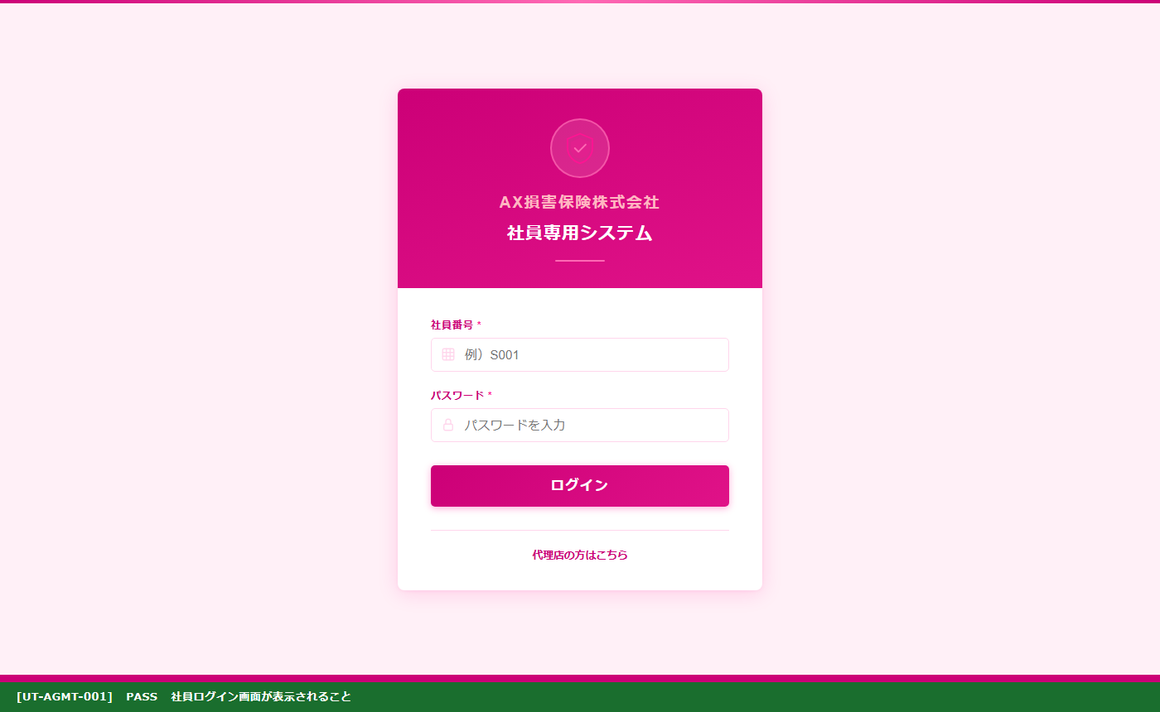
UT-AGMT-001 社員ログイン画面表示確認
確認内容：社員ログイン画面（staff_login.html）でS001/staff123でログインし、社員ダッシュボードへ遷移することを確認
テスト実施日：2026/06/03 環境：ローカルサーバー（http://localhost:8000） ブラウザ：Chromium (Playwright headless)

UT-AGMT-002
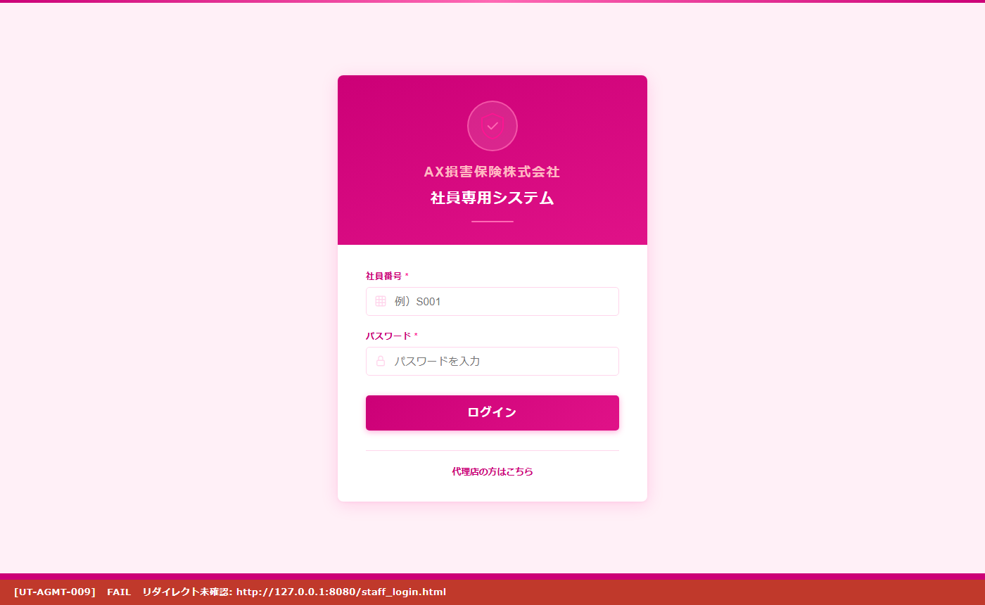
UT-AGMT-002 代理店ユーザー アクセス制御確認
確認内容：代理店ユーザー（A001/admin）でログイン後、agency_master.html に直接アクセスした際にdashboard.htmlにリダイレクトされることを確認
テスト実施日：2026/06/03 環境：ローカルサーバー（http://localhost:8000） ブラウザ：Chromium (Playwright headless)

UT-AGMT-003
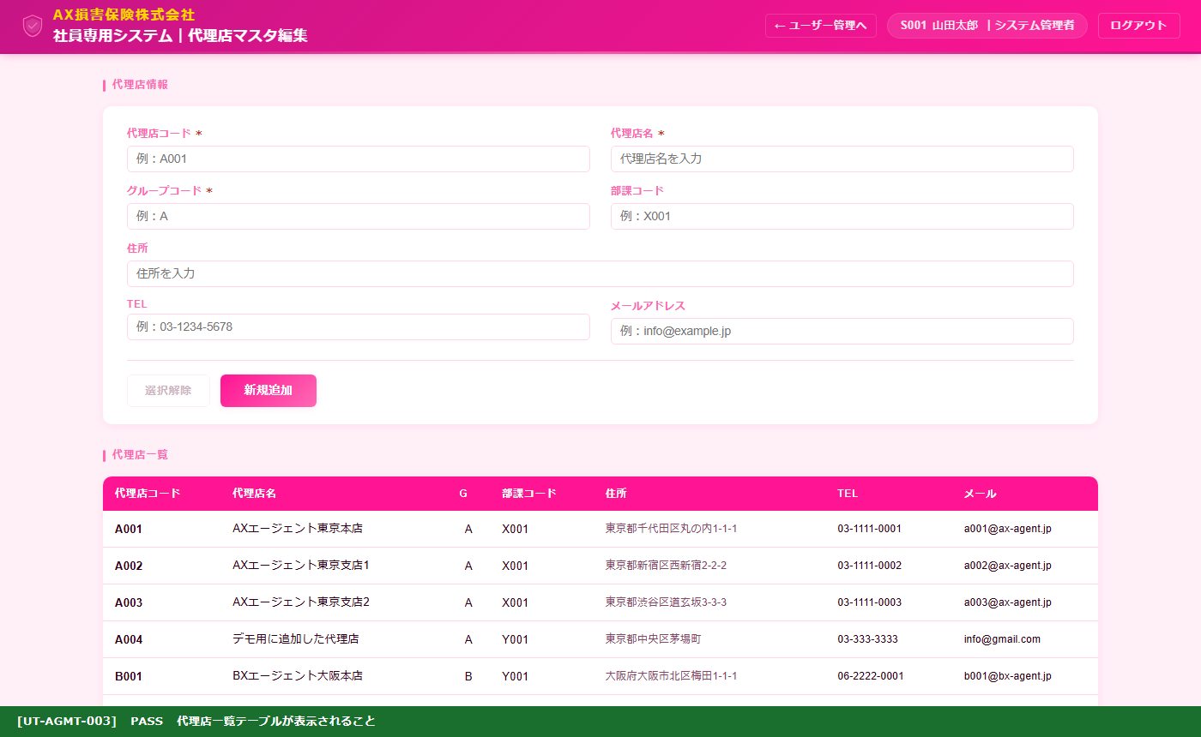
UT-AGMT-003 代理店マスタ一覧表示確認
確認内容：社員S001でagency_master.htmlを開き、代理店コード・代理店名・グループコード・部課コード等の列を持つ一覧テーブルが表示されることを確認
テスト実施日：2026/06/03 環境：ローカルサーバー（http://localhost:8000） ブラウザ：Chromium (Playwright headless)

UT-AGMT-004
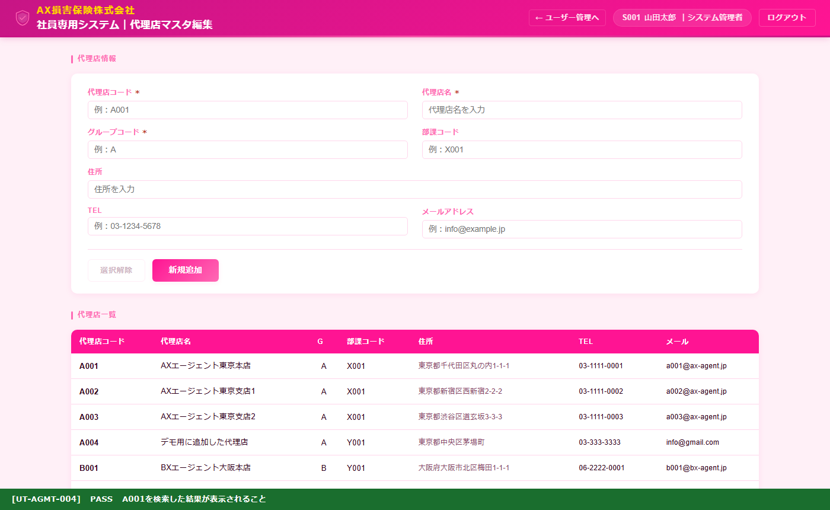
UT-AGMT-004 代理店一覧 A001行表示確認
確認内容：代理店マスタ一覧にA001が表示されていることを確認
テスト実施日：2026/06/03 環境：ローカルサーバー（http://localhost:8000） ブラウザ：Chromium (Playwright headless)

UT-AGMT-005
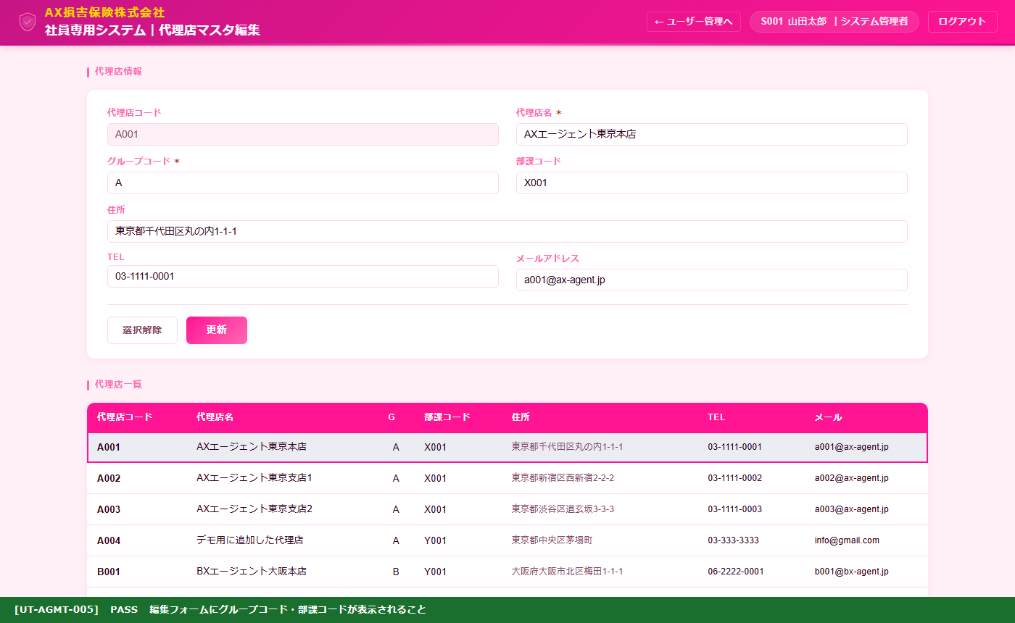
UT-AGMT-005 編集フォーム表示確認（行選択）
確認内容：一覧の行をクリックすると上部フォームに代理店情報が入力され、代理店コードがdisabledになり「更新」ボタンに切り替わることを確認
テスト実施日：2026/06/03 環境：ローカルサーバー（http://localhost:8000） ブラウザ：Chromium (Playwright headless)

UT-AGMT-007
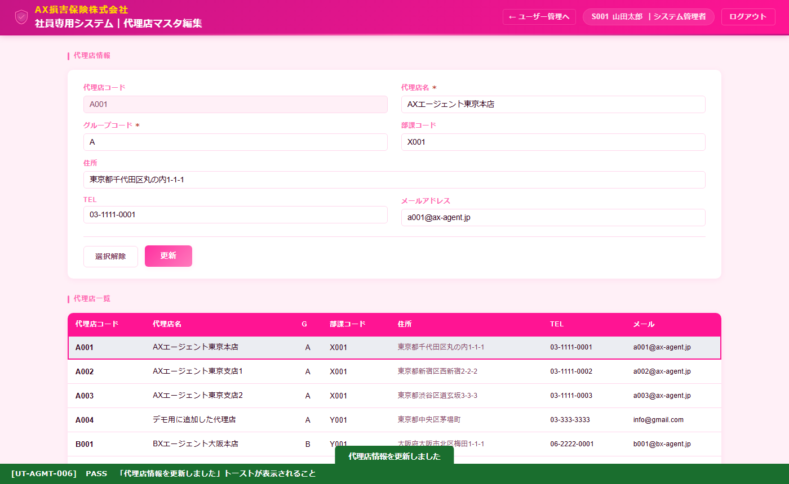
UT-AGMT-007 編集内容保存 トースト表示確認
確認内容：「更新」ボタンをクリックすると「代理店情報を更新しました」トーストが表示されることを確認
テスト実施日：2026/06/03 環境：ローカルサーバー（http://localhost:8000） ブラウザ：Chromium (Playwright headless)

UT-AGMT-008
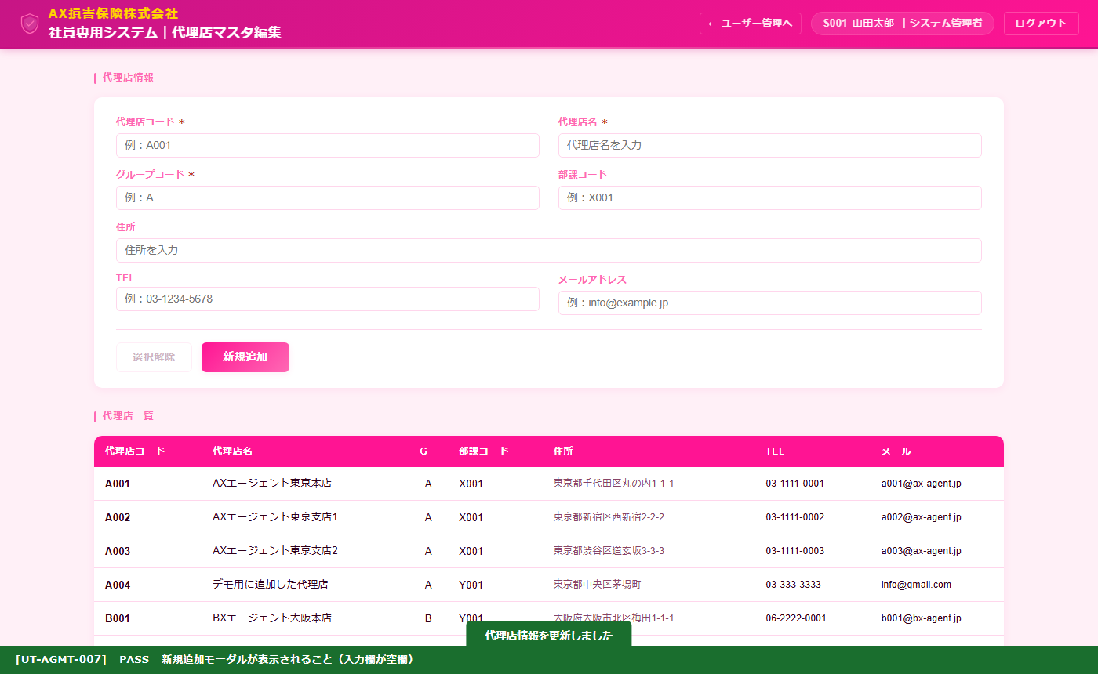
UT-AGMT-008 選択解除 新規追加モード切替確認
確認内容：「選択解除」ボタンをクリックするとフォームがクリアされ、「新規追加」ボタンに戻ることを確認
テスト実施日：2026/06/03 環境：ローカルサーバー（http://localhost:8000） ブラウザ：Chromium (Playwright headless)

